关系图
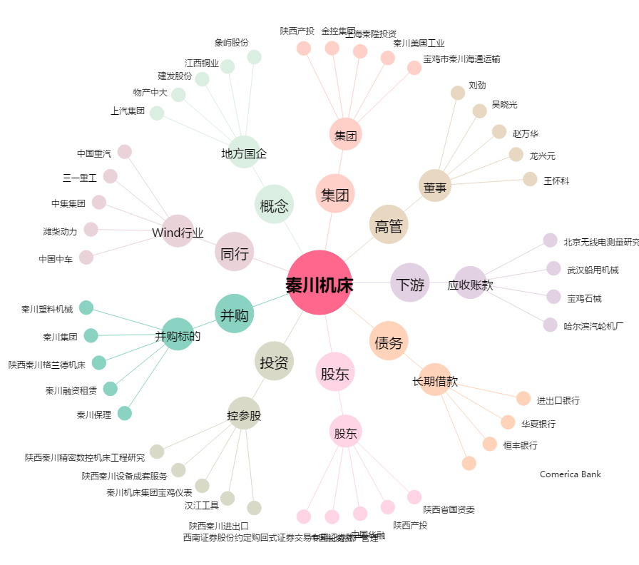
秦川机床[000837.SZ] - 关系概览图

